상품제안서
줄무늬 보온 보냉백 도시락가방 | 상품코드: F26717

 |  |  |  |  |  |  | 02-412-0044 | www.easy1.co.kr
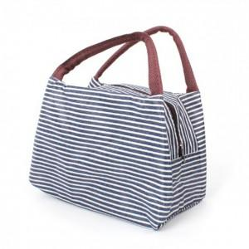

【상세/제작정보】 | 기본수량 미만 인쇄시 비용 추가. 스티커 제작및 부착 비용 별도 문의. 개별opp포장 별도 문의.

【인쇄/포장옵션】 | 실크 / 포장불가능

【공급단가】 | 수량 | 100~ | 300~ | 500~ | 1,000~ | 3,000~
*VAT별도 | 단가 | 2,370원 | 2,330원 | 2,280원 | 2,220원 | 2,180원

【상품 URL】 | http://www.easy1.co.kr/src/goods_detail.php?gdno=26717

